상품제안서
이노젠 레트로 Type-C OTG 메모리(16GB~64GB) | 상품코드: S22654

 |  |  |  |  |  |  | 02-713-8555 | www.synergygift.co.kr
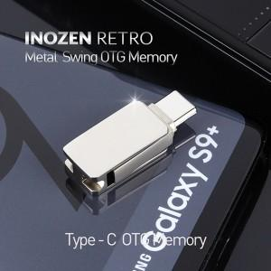

【상세/제작정보】

【인쇄/포장옵션】 | 레이저 / 포장지포장

【공급단가】 | 수량 | 50~ | 100~ | 500~ | 1,000~ | 2,000~
*VAT별도 | 16GB | 6,250원 | 6,100원 | 5,850원 | 5,700원 | 5,550원
 | 32GB | 8,120원 | 7,930원 | 7,600원 | 7,410원 | 7,210원
 | 64GB | 10,000원 | 9,760원 | 9,360원 | 9,120원 | 8,880원
 | 128GB | 25,000원 | 24,400원 | 23,400원 | 22,800원 | 22,200원

【상품 URL】 | https://www.synergygift.co.kr:443/src/goods_detail.php?gdno=22654

